1. Peticiones registradas
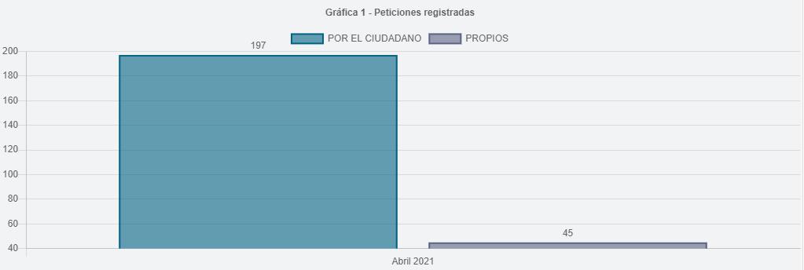
Tipo de ingreso | Registrada
Periodo | PERIODO ACTUAL

Etiquetas de fila | Peticiones
Por el ciudadano | 197
Propios | 45
Total general | 242

2.Canal de atención
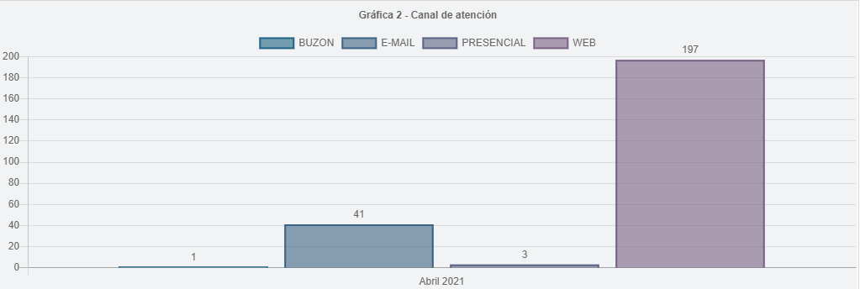
Tipo de ingreso | Registrada
Periodo | PERIODO ACTUAL

Etiquetas de fila | Peticiones
WEB | 197
E-MAIL | 41
PRESENCIAL | 3
BUZON | 1
Total general | 242

3.participación por tipologías
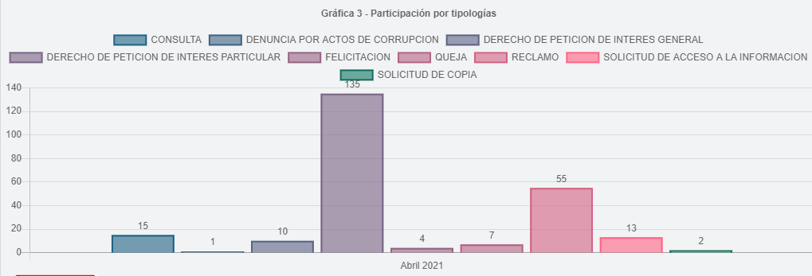
Tipo de ingreso | Registrada
Periodo | PERIODO ACTUAL

Etiquetas de fila | Peticiones
DERECHO DE PETICION DE INTERES PARTICULAR | 135
RECLAMO | 55
CONSULTA | 15
SOLICITUD DE ACCESO A LA INFORMACION | 13
DERECHO DE PETICION DE INTERES GENERAL | 10
QUEJA | 7
FELICITACION | 4
SOLICITUD DE COPIA | 2
DENUNCIA POR ACTOS DE CORRUPCION | 1
Total general | 242

8.Participación por localidad
Participación por Localidad
 | Peticiones
01 - USAQUEN | 13
02 - CHAPINERO | 4
03 - SANTA FE | 5
04 - SAN CRISTOBAL | 10
05 - USME | 6
06 - TUNJUELITO | 4
07 - BOSA | 6
08 - KENNEDY | 13
09 - FONTIBON | 7
10 - ENGATIVA | 9
11 - SUBA | 20
12 - BARRIOS UNIDOS | 9
13 - TEUSAQUILLO | 3
14 - LOS MARTIRES | 7
15 - ANTONIO NARINO | 2
16 - PUENTE ARANDA | 5
17 - LA CANDELARIA | 2
18 - RAFAEL URIBE URIBE | 2
19 - CIUDAD BOLIVAR | 5
20- SUMAPAZ | 1
Participación por Localidad | Peticiones
01 - USAQUEN | 13
02 - CHAPINERO | 4
03 - SANTA FE | 5
04 - SAN CRISTOBAL | 10
05 - USME | 6
06 - TUNJUELITO | 4
07 - BOSA | 6
08 - KENNEDY | 13
09 - FONTIBON | 7
10 - ENGATIVA | 9
11 - SUBA | 20
12 - BARRIOS UNIDOS | 9
13 - TEUSAQUILLO | 3
14 - LOS MARTIRES | 7
15 - ANTONIO NARINO | 2
16 - PUENTE ARANDA | 5
17 - LA CANDELARIA | 2
18 - RAFAEL URIBE URIBE | 2
19 - CIUDAD BOLIVAR | 5
20- SUMAPAZ | 1
TOTAL | 133

9.Participación por estrato
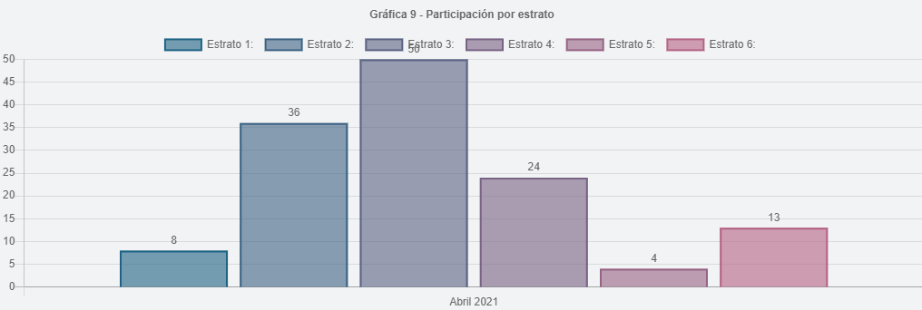
Participación por Estrato | Peticiones
1 | 8
2 | 36
3 | 50
4 | 24
5 | 4
6 | 13
TOTAL | 135

11.Part. calidad de requiriente
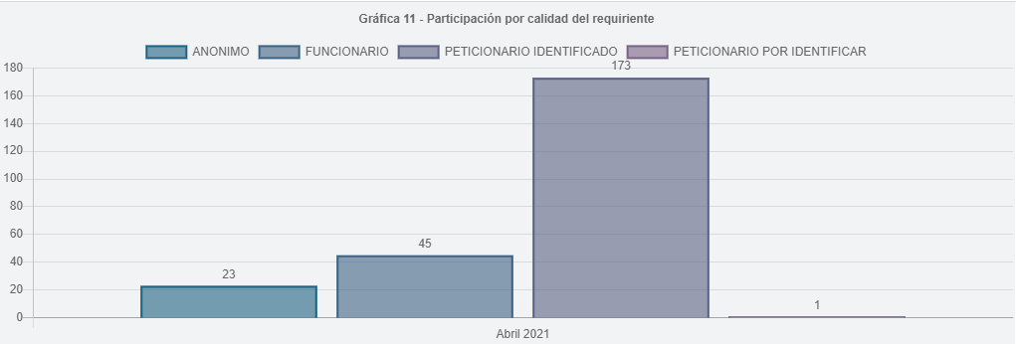
Periodo | PERIODO ACTUAL
Tipo de ingreso | Registrada

CALIDAD REQUIRIENTE | Peticiones
Peticionario Identificado | 173
Funcionario | 45
Anonimo | 23
Peticionario por Identificar | 1
Total general | 242

